洗标
Vendor/Supplier Details
公司名称： |  |  |  |  |  |  |  |  |  | 下单日期： | 2024-05-24
地址： |  |  |  |  |  |  |  |  |  | 交货日期： | 2024-06-05
联系电话：
联系人： |  |  |  |  |  |  |  |  |  | 供应商 | Recall
邮箱： |  |  |  |  |  |  |  |  |  | 联系人
发货地址： | 河南安阳市汤阴县兴隆路与惠民路交叉口/宁现琴 15890790160
Metal accessories
订单号 | 款号 | 图片 | 尺寸 | 材质 | 名称 | 要求 | 尺码 | 单价（元/pc） | 数量 | 金额 | 备注
52400262-263-264 | 冰雪奇缘-2 | 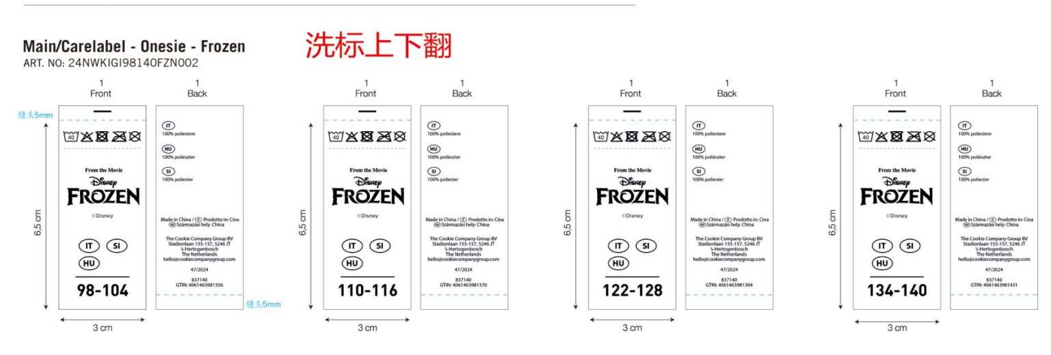 | Size:30x70 mm | 白色不干胶带 同去年大货 | 洗标 | 跟确认图稿 | 98-104 |  | 550 | ￥0.00 | 免费提供5%损耗
 |  |  |  |  |  |  | 110-116 |  | 1100 | ￥0.00
 |  |  |  |  |  |  | 122-128 |  | 550 | ￥0.00
 |  |  |  |  |  |  | 134-140 |  | 550 | ￥0.00
52400262-263-265 | 汪汪队 |  | Size:30x70 mm | 白色不干胶带 同去年大货 | 洗标 | 跟确认图稿 | 98-104 |  | 550 | ￥0.00 | 免费提供5%损耗
 |  |  |  |  |  |  | 110-116 |  | 1100 | ￥0.00
 |  |  |  |  |  |  | 122-128 |  | 550 | ￥0.00
 |  |  |  |  |  |  | 134-140 |  | 550 | ￥0.00
52400262-263-266 | 蜘蛛侠-2 |  | Size:30x70 mm | 白色不干胶带 同去年大货 | 洗标 | 跟确认图稿 | 98-104 |  | 550 | ￥0.00 | 免费提供5%损耗
 |  |  |  |  |  |  | 110-116 |  | 550 | ￥0.00
 |  |  |  |  |  |  | 122-128 |  | 550 | ￥0.00
 |  |  |  |  |  |  | 134-140 |  | 1100 | ￥0.00
52400262-263-267 | 星际大战-2 |  | Size:30x70 mm | 白色不干胶带 同去年大货 | 洗标 | 跟确认图稿 | 98-104 |  | 550 | ￥0.00 | 免费提供5%损耗
 |  |  |  |  |  |  | 110-116 |  | 550 | ￥0.00
 |  |  |  |  |  |  | 122-128 |  | 550 | ￥0.00
 |  |  |  |  |  |  | 134-140 |  | 1100 | ￥0.00
 |  |  |  |  |  |  |  |  | 11000 | ￥0.00

尺码标
Vendor/Supplier Details
公司名称： |  |  |  |  |  |  |  |  |  | 下单日期： | 2024-05-24
地址： |  |  |  |  |  |  |  |  |  | 交货日期： | 2024-06-05
联系电话：
联系人： |  |  |  |  |  |  |  |  |  | 供应商 | Recall
邮箱： |  |  |  |  |  |  |  |  |  | 联系人
发货地址： | 河南安阳市汤阴县兴隆路与惠民路交叉口/宁现琴 15890790160
Metal accessories
订单号 | 款号 | 图片 | 尺寸 | 材质 | 名称 | 要求 | 单价（元/pc） | 尺码 | 数量 | 金额 | 备注
52400262-263-264 | 通用 | 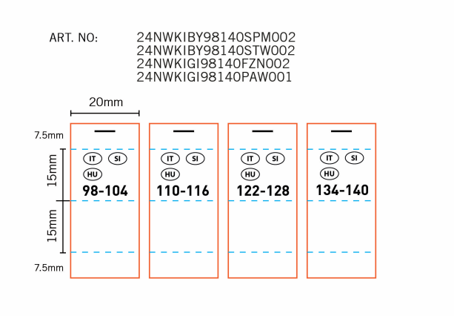 | Size:20x45mm | 白色色丁带 同去年大货 | 尺码标 | 跟确认图稿 |  | 98-104 | 2150 | ￥0.00 | 免费提供5%损耗
 |  |  |  |  |  |  |  | 110-116 | 3200 | ￥0.00 | 免费提供5%损耗
 |  |  |  |  |  |  |  | 122-128 | 2150 | ￥0.00 | 免费提供5%损耗
 |  |  |  |  |  |  |  | 134-140 | 3200 | ￥0.00 | 免费提供5%损耗
 |  |  |  |  |  |  |  |  | 10700 | ￥0.00

